METVAI
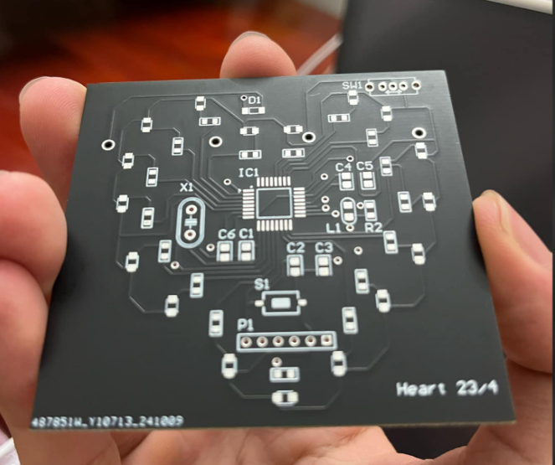
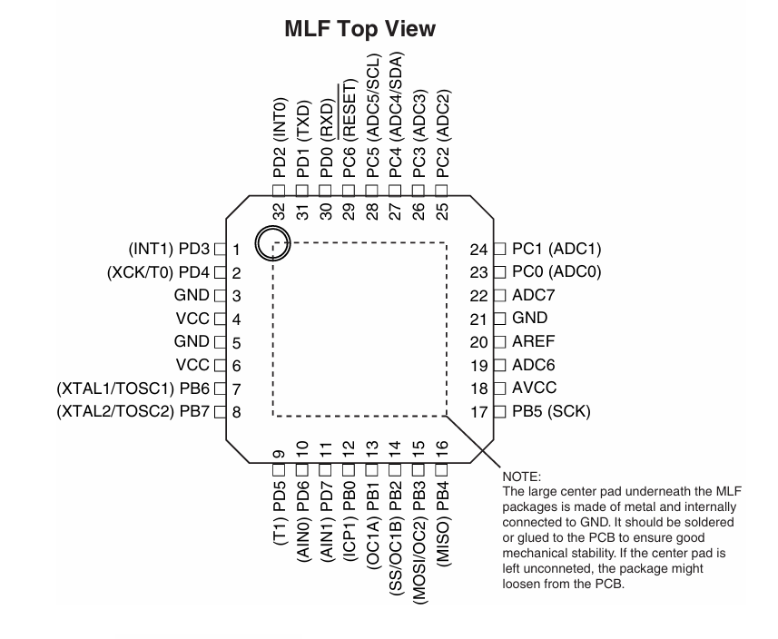
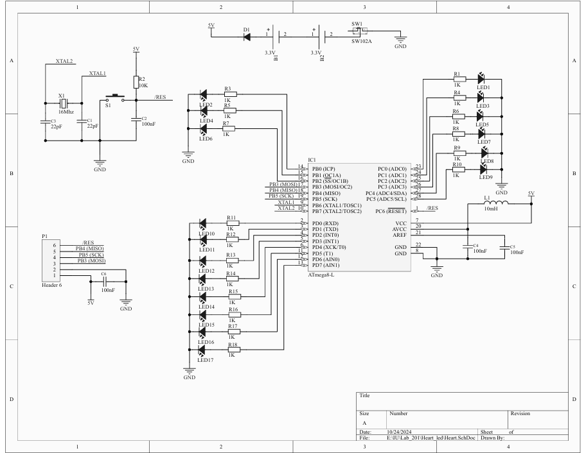
MẠCH TRÁI TIM |  |  |  |  |  |  | SHOP CÓ BÁN
STT | DESIGNATOR | SL | TÊN LINH KIỆN | FOOTPRINT | CHECK | HÌNH ẢNH
1 | X1 | 1 | 16Mhz Crystal For all Crystal 2pin. | XT2 | TRUE |  | IC đây rồi |  | NOTE
2 | S1 | 1 | SW-SMD Switch | SW-SMD | TRUE |  | dientutuyetnga
3 | SW1 | 1 | SW102A Switch 102 on Broad | SW102 | TRUE |  | banlinhkien
4 | R1, R4, R6, R8, R9, R10, R12, R13, R14, R15, R16, R17 | 12 | RES_SMD_0805 RES_0805 | DIEN TRO 0805 | TRUE |  | IC đây rồi
5 | R2 | 1 | 10K RES_0805 | DIEN TRO 0805 | TRUE |  | IC đây rồi
6 | R3, R5, R7, R11, R18 | 5 | 1K RES_0805 | DIEN TRO 0805 | TRUE |  | IC đây rồi
7 | LED1, LED2, LED3, LED4, LED5, LED6, LED7, LED8, LED9, LED10, LED11, LED12, LED13, LED14, LED15, LED16, LED17 | 17 | LED SMD | SM-LED-0805-Blue | TRUE |  | IC đây rồi
8 | L1 | 1 | 10mH Inductor (0.01) | L-0805 | TRUE |  | IC đây rồi | Cuộn cảm 100uH 0805 10% (gói 5 con)
9 | P1 | 1 | Header 6 Header, 6-Pin | HDR1X6 | TRUE |  | Có sẵn
10 | D1 | 1 | Diode | SOD80 | TRUE |  | banlinhkien | linhkienthanhcong
11 | C1, C3 | 2 | 22pF Capacito | C2012-0805 | TRUE |  | IC đây rồi
12 | C2, C4, C5, C6 | 4 | 100nF Capacitor | C2012-0805 | TRUE |  | IC đây rồi
13 | B1, B2 | 2 | BATT-Holder | BATT-LI-Bott-22mm | TRUE |  | dientutuyetnga
14 | IC1 | 1 | ATmega8-L 8-Bit AVR Microcontroller with 8K Bytes of In-System Programmable Flash Memory | QFP7X7-G32/X.45N | FALSE |  | ĐÉO THỂ KIỂM RA

